コジェネ+吸収式冷凍機(リファレンス)_記入例
R8年度 JCM設備補助リファレンスからのCO2排出削減量計算（コジェネと吸収式冷凍機）※記入例

事業名 |  |  |  |  |  |  |  |  |  |  |  |  | 記入
実施サイト |  | 住所 |  |  |  |  |  |  |  |  |  |  | 自動計算
 |  | 緯度 | 33°26'04.1"S |  |  | 経度 | 70°41'02.7"W |  | 標高 | 700 | ｍ
負荷の対象

”リファレンスからのCO2排出量削減量＞BaUからのCO2排出削減量”
の場合は適切ではないため見直しを行うこと
（Ａ)コジェネレーションシステム（発電+熱利用）におけるリファレンスからのCO2排出削減量の計算
◎リファレンスからのCO2排出削減量
Q | CO2排出削減量 |  |  |  |  |  |  |  |  |  |  | ton-CO2/年 | 48,170
 | Q=Ry-Py |  |  |  |  |  |  |  |  |  |  | ton-CO2/年 | 51,472
Ry | リファレンスCO2排出量 |  |  |  |  |  |  |  |  |  |  | ton-CO2/年 | 3,302
Py | プロジェクトCO2排出量

●リファレンスＣＯ２排出量の計算
 | Ｒｙ＝Ｒｅ+Rsｔ+Ｒhw |  |  |  |  |  |  |  |  |  |  | ton-CO2/年 | 51,472
Ｒｅ | ガスエンジン発電機による発電により代替されたグリッドの消費電力量に伴うCO2排出量
Rst | ガスエンジンからの熱回収設備による蒸気供給により代替されたリファレンス設備（ボイラー）での化石燃料消費に伴うCO2排出量
 | ※コジェネの廃熱を全量吸収式冷凍機で使用し、他のプロセスに利用しない場合はゼロとする。
Rhw | ガスエンジンからの熱回収設備による温水供給により代替されたリファレンス設備（ボイラー）での化石燃料消費に伴うCO2排出量
 | ※コジェネの廃熱を全量吸収式冷凍機で使用し他のプロセスに利用しない場合はRst,Rhwはゼロとする。

 | Re＝Geｙ×Eｇｆ |  |  |  |  |  |  |  |  |  |  | ton-CO2/年 | 43,922
Geｙ | システムの自家消費電力（補機消費電力）を除いたガスエンジンの年間発電量 |  |  |  |  |  |  |  |  |  |  | MWｈ/年 | 77,600
 | Gey＝（（ガス発電機能力（ｋW）-補機消費電力（ｋW)）×年間稼働時間（h/年））/1000
 |  |  |  |  |  |  |  |  |  |  |  | ガス発電機能力（ｋW） | 10,000.00
 |  |  |  |  |  |  |  |  |  |  |  | 補機消費電力（ｋW) | 300.00
 |  |  |  |  |  |  |  |  |  |  |  | 年間稼働時間（h/年） | 8,000
Eｇｆ | グリッド電力のCO2排出係数 |  |  |  |  |  |  |  |  |  |  | ton-CO2/MWｈ | 0.566
 | 出典：
 | ※電力供給がディーゼル発電機の場合、最新の高効率発電機を用いた場合のCO2排出係数を用いること

・蒸気利用
 | Rst＝Qs/ηs×Esf |  |  |  |  |  |  |  |  |  |  | ton-CO2/年 | 7,551
Qs | ガスエンジンからの熱回収設備により供給され消費する蒸気熱量 |  |  |  |  |  |  |  |  |  |  | Gj/年 | 120,000
 | Qs＝（時間当たり消費蒸気熱量（Mj/h)）×年間稼働時間（h/年））/1000
 |  |  |  |  |  |  |  |  |  |  |  | 時間当たり消費蒸気熱量（Mj/h) | 15,000
 |  |  |  |  |  |  |  |  |  |  |  | 年間稼働時間（h/年） | 8,000
ηs | リファレス設備（ボイラー）の効率 （ex：0.9） |  |  |  |  |  |  |  |  |  |  |  | 0.890
Esf | リファレス設備（ボイラー）で使用されるエネルギー（化石燃料）のCO2排出係数 |  |  |  |  |  |  |  |  |  |  | ton-CO2/Gj | 0.056
 | 出典：

・温水利用
 | Rhw＝Qhw/ηhw×Ehwf |  |  |  |  |  |  |  |  |  |  | ton-CO2/年 | 0
Qhw | ガスエンジンからの熱回収設備により供給され消費する温水熱量 |  |  |  |  |  |  |  |  |  |  | Gj/年 | 0
 | Qhw＝（時間当たり消費温水熱量（Mj/h)）×年間稼働時間（h/年））/1000
 |  |  |  |  |  |  |  |  |  |  |  | 時間当たり消費温水熱量（Mj/h) | 0.00
 |  |  |  |  |  |  |  |  |  |  |  | 年間稼働時間（h/年） | 0
ηhw | リファレス設備（ボイラー）の効率 （ex：0.9） |  |  |  |  |  |  |  |  |  |  |  | 0.000
Ehwf | リファレス設備（ボイラー）で使用されるエネルギー（化石燃料）のCO2排出係数 |  |  |  |  |  |  |  |  |  |  | ton-CO2/Gj | 0.000
 | 出典：

●プロジェクトＣＯ２排出量の計算
 | Py=Gey×3600/ηｇ×（1/NCV）×Egf |  |  |  |  |  |  |  |  |  |  | ton-CO2/年 | 3,302
ηｇ | ガスｴﾝｼﾞﾝの発電効率 （ex:0.45) |  |  |  |  |  |  |  |  |  |  | ton-CO2/年 | 0.440
NCV | 使用するガスの真発熱量 |  |  |  | （1MWh＝3600Mj) |  |  |  |  |  |  | Mj/Nm3 | 40,000
Egf | 使用するガスのCO２排出係数 |  |  |  |  |  |  |  |  |  |  | ton-CO2/Nm3 | 0.208
 | 出典：

※参考 ガスエンジンで発電した電力のCO2排出係数＝Py/Gey |  |  |  |  |  |  |  |  |  |  |  | ton-CO2/MWｈ | 0.043

（Ｂ）吸収式冷凍機導入によるリファレンスからのCO2排出削減量の計算（コジェネの廃熱を吸収式冷凍機の熱源とする場合）
◎リファレンスからのCO2排出削減量
Q | CO2排出削減量 |  |  |  |  |  |  |  |  |  |  | ton-CO2/年 | 1,584
 | Q=Ry-Py
Ry | リファレンスCO2排出量 |  |  |  |  |  |  |  |  |  |  | ton-CO2/年 | 2,264
Py | プロジェクトCO2排出量 |  |  |  |  |  |  |  |  |  |  | ton-CO2/年 | 679

●必要冷凍能力（空調負荷など）の計算
※いろいろなケースが考えられるので、時間当たり負荷の説明を別紙記入のこと
※吸収式冷凍機の冷凍能力より負荷側の必要冷凍能力が上回る場合は、導入する吸収式冷凍機の定格出力を時間当たり必要冷凍能力とする
※※コジェネの廃熱を全量吸収式冷凍機で使用し、他のプロセスに利用しない場合は、前項のRstとRhwはゼロとする。

ＣQｙ | 年間必要冷凍能力 |  |  | MWh/年
 | RQｙ＝時間当たり必要冷凍能力(kWh）×年間稼働時間(h/年)/1000 |  |  |  |  |  |  | (MW/年） |  |  |  |  | 24,000
 | 時間当たり必要冷凍能力(kWh） |  |  |  |  |  |  |  |  |  |  |  | 3,000
 | 年間稼働時間(h/年) |  |  |  |  |  |  |  |  |  |  |  | 8,000

●リファレンスＣＯ２排出量の計算
※通常リファレンス機は導入シェア及びCOPが高いターボ冷凍機

 | Ｒｙ＝RQeｙ×gef |  |  | ton-CO2/年 |  |  |  |  |  |  |  |  | 2,264
 | RQey=ＣＱy/Rcop |  |  |  |  |  |  |  |  |  |  |  | 4,000
RQey | リファレンスの場合の年間消費電力量 |  |  |  | MWh/年
Rcop | リファレンス冷凍機のCOP |  |  |  |  |  |  |  |  |  |  |  | 6.00
ｇeｆ | グリッド電力のCO2排出係数 |  |  | ton-CO2/MWｈ |  |  |  |  |  |  |  |  | 0.566
 | 出典：
 |  | ※前頁のガスエンジンで発電した電力を使用の場合は該当する数値とする

●プロジェクトＣＯ２排出量の計算
 | Pｙ＝PQeｙ×gef |  |  | ton-CO2/年 |  |  |  |  |  |  |  |  | 679
※吸収式冷凍機はターボ冷凍機に比べCOPが小さく冷却塔及び冷却水ポンプの容量は相対的に大きくなる。その増加分の消費電力量を加えること。
※供給する熱量は廃熱なので、CO2排出量としてはカウントしない。（ガスエンジンの燃料消費量でカウントする）

PQey | プロジェクトの場合の年間消費電力量 |  |  |  | MWh/年 |  |  |  |  |  |  |  | 1,200

 | ＝時間当たり必要プロジェクト消費電力量(kW/h)×年間稼働時間(h/年)/1000
 | （A)吸収式冷凍機を動作させるのに必要な時間当たり消費電力量（ｋW/ｈ）※複数台の場合は合計値 |  |  |  |  |  |  |  |  |  |  |  | 100
 | （B)リファレンスに比べ冷却塔の消費電力量のアップ分（ｋW/h) |  |  |  |  |  |  |  |  |  |  |  | 20
 | （C)リファレンスに比べ冷却水ポンプの消費電力量のアップ分（ｋW/h) |  |  |  |  |  |  |  |  |  |  |  | 30
 | 時間当たり必要プロジェクト消費電力量(kW/h）＝（A)+(B)+（C) |  |  |  |  |  |  |  |  |  |  |  | 150
 | プロジェクト冷凍機のCOP |  |  |  |  |  |  |  |  |  |  |  | 3.00
ｇeｆ | グリッド電力のCO2排出係数 |  |  | ton-CO2/MWｈ |  |  |  |  |  |  |  |  | 0.566
 | 出典：
 |  | ※前頁のガスエンジンで発電した電力を使用の場合は該当する数値とする

◎トータルCO2排出削減量
（Ａ）+（Ｂ）コジェネレーションシステム+廃熱利用吸収式冷凍機におけるリファレンスからのＣＯ２排出削減量合計 |  |  |  |  |  |  |  |  | 49,754 |  | ton-CO2/年 | ※この値を実施計画書に記載

コジェネ+吸収式冷凍機(リファレンス)_記入用
R8年度 JCM設備補助リファレンスからのCO2排出削減量計算（コジェネと吸収式冷凍機）

事業名 |  |  |  |  |  |  |  |  |  | 記入
実施サイト |  | 住所 |  |  |  |  |  |  |  | 自動計算
 |  | 緯度 |  |  | 経度 |  | 標高 | ｍ
負荷の対象

”リファレンスからのCO2排出量削減量＞BaUからのCO2排出削減量”
の場合は適切ではないため見直しを行うこと
（Ａ)コジェネレーションシステム（発電+熱利用）におけるリファレンスからのCO2排出削減量の計算
◎リファレンスからのCO2排出削減量
Q | CO2排出削減量 |  |  |  |  |  |  |  | ton-CO2/年 | #DIV/0!
 | Q=Ry-Py |  |  |  |  |  |  |  | ton-CO2/年 | 0
Ry | リファレンスCO2排出量 |  |  |  |  |  |  |  | ton-CO2/年 | #DIV/0!
Py | プロジェクトCO2排出量

●リファレンスＣＯ２排出量の計算
 | Ｒｙ＝Ｒｅ+Rsｔ+Ｒhw |  |  |  |  |  |  |  | ton-CO2/年 | 0
Ｒｅ | ガスエンジン発電機による発電により代替されたグリッドの消費電力量に伴うCO2排出量
Rst | ガスエンジンからの熱回収設備による蒸気供給により代替されたリファレンス設備（ボイラー）での化石燃料消費に伴うCO2排出量
 | ※コジェネの廃熱を全量吸収式冷凍機で使用し、他のプロセスに利用しない場合はゼロとする。
Rhw | ガスエンジンからの熱回収設備による温水供給により代替されたリファレンス設備（ボイラー）での化石燃料消費に伴うCO2排出量
 | ※コジェネの廃熱を全量吸収式冷凍機で使用し他のプロセスに利用しない場合はRst,Rhwはゼロとする。

 | Re＝Geｙ×Eｇｆ |  |  |  |  |  |  |  | ton-CO2/年 | 0
Geｙ | システムの自家消費電力（補機消費電力）を除いたガスエンジンの年間発電量 |  |  |  |  |  |  |  | MWｈ/年 | 0
 | Gey＝（（ガス発電機能力（ｋW）-補機消費電力（ｋW)）×年間稼働時間（h/年））/1000
 |  |  |  |  |  |  |  |  | ガス発電機能力（ｋW）
 |  |  |  |  |  |  |  |  | 補機消費電力（ｋW)
 |  |  |  |  |  |  |  |  | 年間稼働時間（h/年）
Eｇｆ | グリッド電力のCO2排出係数 |  |  |  |  |  |  |  | ton-CO2/MWｈ
 | 出典：
 | ※電力供給がディーゼル発電機の場合、最新の高効率発電機を用いた場合のCO2排出係数を用いること

・蒸気利用
 | Rst＝Qs/ηs×Esf |  |  |  |  |  |  |  | ton-CO2/年 | 0
Qs | ガスエンジンからの熱回収設備により供給され消費する蒸気熱量 |  |  |  |  |  |  |  | Gj/年 | 0
 | Qs＝（時間当たり消費蒸気熱量（Mj/h)）×年間稼働時間（h/年））/1000
 |  |  |  |  |  |  |  |  | 時間当たり消費蒸気熱量（Mj/h)
 |  |  |  |  |  |  |  |  | 年間稼働時間（h/年）
ηs | リファレス設備（ボイラー）の効率 （ex：0.9）
Esf | リファレス設備（ボイラー）で使用されるエネルギー（化石燃料）のCO2排出係数 |  |  |  |  |  |  |  | ton-CO2/Gj
 | 出典：

・温水利用
 | Rhw＝Qhw/ηhw×Ehwf |  |  |  |  |  |  |  | ton-CO2/年 | 0
Qhw | ガスエンジンからの熱回収設備により供給され消費する温水熱量 |  |  |  |  |  |  |  | Gj/年 | 0
 | Qhw＝（時間当たり消費温水熱量（Mj/h)）×年間稼働時間（h/年））/1000
 |  |  |  |  |  |  |  |  | 時間当たり消費温水熱量（Mj/h)
 |  |  |  |  |  |  |  |  | 年間稼働時間（h/年）
ηhw | リファレス設備（ボイラー）の効率 （ex：0.9）
Ehwf | リファレス設備（ボイラー）で使用されるエネルギー（化石燃料）のCO2排出係数 |  |  |  |  |  |  |  | ton-CO2/Gj
 | 出典：

●プロジェクトＣＯ２排出量の計算
 | Py=Gey×3600/ηｇ×（1/NCV）×Egf |  |  |  |  |  |  |  | ton-CO2/年 | #DIV/0!
ηｇ | ガスｴﾝｼﾞﾝの発電効率 （ex:0.45) |  |  |  |  |  |  |  | ton-CO2/年
NCV | 使用するガスの真発熱量 |  |  | （1MWh＝3600Mj) |  |  |  |  | Mj/Nm3
Egf | 使用するガスのCO２排出係数 |  |  |  |  |  |  |  | ton-CO2/Nm3
 | 出典：

※参考 ガスエンジンで発電した電力のCO2排出係数＝Py/Gey |  |  |  |  |  |  |  |  | ton-CO2/MWｈ | #DIV/0!

（Ｂ）吸収式冷凍機導入によるリファレンスからのCO2排出削減量の計算（コジェネの廃熱を吸収式冷凍機の熱源とする場合）
◎リファレンスからのCO2排出削減量
Q | CO2排出削減量 |  |  |  |  |  |  |  | ton-CO2/年 | #DIV/0!
 | Q=Ry-Py
Ry | リファレンスCO2排出量 |  |  |  |  |  |  |  | ton-CO2/年 | #DIV/0!
Py | プロジェクトCO2排出量 |  |  |  |  |  |  |  | ton-CO2/年 | 0

●必要冷凍能力（空調負荷など）の計算
※いろいろなケースが考えられるので、時間当たり負荷の説明を別紙記入のこと
※吸収式冷凍機の冷凍能力より負荷側の必要冷凍能力が上回る場合は、導入する吸収式冷凍機の定格出力を時間当たり必要冷凍能力とする
※※コジェネの廃熱を全量吸収式冷凍機で使用し、他のプロセスに利用しない場合は、前項のRstとRhwはゼロとする。

ＣQｙ | 年間必要冷凍能力 |  | MWh/年
 | RQｙ＝時間当たり必要冷凍能力(kWh）×年間稼働時間(h/年)/1000 |  |  |  |  | (MW/年） |  |  |  | 0
 | 時間当たり必要冷凍能力(kWh）
 | 年間稼働時間(h/年)

●リファレンスＣＯ２排出量の計算
※通常リファレンス機は導入シェア及びCOPが高いターボ冷凍機

 | Ｒｙ＝RQeｙ×gef |  | ton-CO2/年 |  |  |  |  |  |  | #DIV/0!
 | RQey=ＣＱy/Rcop |  |  |  |  |  |  |  |  | #DIV/0!
RQey | リファレンスの場合の年間消費電力量 |  |  | MWh/年
Rcop | リファレンス冷凍機のCOP
ｇeｆ | グリッド電力のCO2排出係数 |  | ton-CO2/MWｈ
 | 出典：
 |  | ※前頁のガスエンジンで発電した電力を使用の場合は該当する数値とする

●プロジェクトＣＯ２排出量の計算
 | Pｙ＝PQeｙ×gef |  | ton-CO2/年 |  |  |  |  |  |  | 0
※吸収式冷凍機はターボ冷凍機に比べCOPが小さく冷却塔及び冷却水ポンプの容量は相対的に大きくなる。その増加分の消費電力量を加えること。
※供給する熱量は廃熱なので、CO2排出量としてはカウントしない。（ガスエンジンの燃料消費量でカウントする）

PQey | プロジェクトの場合の年間消費電力量 |  |  | MWh/年 |  |  |  |  |  | 0

 | ＝時間当たり必要プロジェクト消費電力量(kW/h)×年間稼働時間(h/年)/1000
 | （A)吸収式冷凍機を動作させるのに必要な時間当たり消費電力量（ｋW/ｈ）※複数台の場合は合計値
 | （B)リファレンスに比べ冷却塔の消費電力量のアップ分（ｋW/h)
 | （C)リファレンスに比べ冷却水ポンプの消費電力量のアップ分（ｋW/h)
 | 時間当たり必要プロジェクト消費電力量(kW/h）＝（A)+(B)+（C) |  |  |  |  |  |  |  |  | 0
 | プロジェクト冷凍機のCOP
ｇeｆ | グリッド電力のCO2排出係数 |  | ton-CO2/MWｈ
 | 出典：
 |  | ※前頁のガスエンジンで発電した電力を使用の場合は該当する数値とする

◎トータルCO2排出削減量
（Ａ）+（Ｂ）コジェネレーションシステム+廃熱利用吸収式冷凍機におけるリファレンスからのＣＯ２排出削減量合計 |  |  |  |  |  |  | #DIV/0! | ton-CO2/年 | ※この値を実施計画書に記載

コジェネ+吸収式冷凍機(BaU)_記入用
BaＵ排出量の考え方
・現在工場等で使用している設備を置き換える場合は、現在使用している設備の排出量とする。
・新設工場などに新たに設備を導入する場合は、現時点においてその国で一般的に使われている同種設備の排出量とする。
R8年度 JCM設備補助BaUからのCO2排出削減量計算（コジェネと吸収式冷凍機）

事業名 |  |  |  |  |  |  |  |  |  |  |  |  | 記入
実施サイト |  | 住所 |  |  |  |  |  |  |  |  |  |  | 自動計算
 |  | 緯度 | 33°26'04.1"S |  |  | 経度 | 70°41'02.7"W |  | 標高 | 700 | ｍ
負荷の対象

”リファレンスからのCO2排出量削減量＞BaUからのCO2排出削減量”
の場合は適切ではないため見直しを行うこと
（Ａ)コジェネレーションシステム（発電+熱利用）におけるBaUからのCO2排出削減量の計算
◎BaUからのCO2排出削減量
Q | CO2排出削減量 |  |  |  |  |  |  |  |  |  |  | ton-CO2/年 | #DIV/0!
 | Q=Ry-Py |  |  |  |  |  |  |  |  |  |  | ton-CO2/年 | 0
By | BaUのCO2排出量 |  |  |  |  |  |  |  |  |  |  | ton-CO2/年 | #DIV/0!
Py | プロジェクトCO2排出量

●BaUのＣＯ２排出量の計算
 | Bｙ＝Bｅ+Bsｔ+Bhw |  |  |  |  |  |  |  |  |  |  | ton-CO2/年 | 0
Bｅ | ガスエンジン発電機による発電により代替されたグリッドの消費電力量に伴うCO2排出量
Bst | ガスエンジンからの熱回収設備による蒸気供給により代替されたBaU設備（ボイラー）での化石燃料消費に伴うCO2排出量
 | ※コジェネの廃熱を全量吸収式冷凍機で使用し、他のプロセスに利用しない場合はゼロとする。
Bhw | ガスエンジンからの熱回収設備による温水供給により代替されたBaU設備（ボイラー）での化石燃料消費に伴うCO2排出量
 | ※コジェネの廃熱を全量吸収式冷凍機で使用し他のプロセスに利用しない場合はRst,Rhwはゼロとする。

 | Be＝Geｙ×BEｇｆ |  |  |  |  |  |  |  |  |  |  | ton-CO2/年 | 0
Geｙ | システムの自家消費電力（補機消費電力）を除いたガスエンジンの年間発電量 |  |  |  |  |  |  |  |  |  |  | MWｈ/年 | 0
 | Gey＝（（ガス発電機能力（ｋW）-補機消費電力（ｋW)）×年間稼働時間（h/年））/1000
 |  |  |  |  |  |  |  |  |  |  |  | ガス発電機能力（ｋW）
 |  |  |  |  |  |  |  |  |  |  |  | 補機消費電力（ｋW)
 |  |  |  |  |  |  |  |  |  |  |  | 年間稼働時間（h/年）
Eｇｆ | グリッド電力のCO2排出係数 |  |  |  |  |  |  |  |  |  |  | ton-CO2/MWｈ
 | 出典：
 | ※電力供給がディーゼル発電機の場合、最新の高効率発電機を用いた場合のCO2排出係数を用いること

・蒸気利用
 | Bst＝Qs/Bηs×BEsf |  |  |  |  |  |  |  |  |  |  | ton-CO2/年 | 0
Qs | ガスエンジンからの熱回収設備により供給され消費する蒸気熱量 |  |  |  |  |  |  |  |  |  |  | Gj/年 | 0
 | Qs＝（時間当たり消費蒸気熱量（Mj/h)）×年間稼働時間（h/年））/1000
 |  |  |  |  |  |  |  |  |  |  |  | 時間当たり消費蒸気熱量（Mj/h)
 |  |  |  |  |  |  |  |  |  |  |  | 年間稼働時間（h/年）
Bηs | BaU設備（ボイラー）の効率 （ex：0.9）
BEsf | BaU設備（ボイラー）で使用されるエネルギー（化石燃料）のCO2排出係数 |  |  |  |  |  |  |  |  |  |  | ton-CO2/Gj
 | 出典：

・温水利用
 | Bhw＝Qhw/Bηhw×BEhwf |  |  |  |  |  |  |  |  |  |  | ton-CO2/年 | 0
Qhw | ガスエンジンからの熱回収設備により供給され消費する温水熱量 |  |  |  |  |  |  |  |  |  |  | Gj/年 | 0
 | Qhw＝（時間当たり消費温水熱量（Mj/h)）×年間稼働時間（h/年））/1000
 |  |  |  |  |  |  |  |  |  |  |  | 時間当たり消費温水熱量（Mj/h)
 |  |  |  |  |  |  |  |  |  |  |  | 年間稼働時間（h/年）
Bηhw | BaU設備（ボイラー）の効率 （ex：0.9）
BEhwf | BaU設備（ボイラー）で使用されるエネルギー（化石燃料）のCO2排出係数 |  |  |  |  |  |  |  |  |  |  | ton-CO2/Gj
 | 出典：

●プロジェクトＣＯ２排出量の計算
 | Py=Gey×3600/ηｇ×（1/NCV）×Egf |  |  |  |  |  |  |  |  |  |  | ton-CO2/年 | #DIV/0!
ηｇ | ガスｴﾝｼﾞﾝの発電効率 （ex:0.45) |  |  |  |  |  |  |  |  |  |  | ton-CO2/年
NCV | 使用するガスの真発熱量 |  |  |  | （1MWh＝3600Mj) |  |  |  |  |  |  | Mj/Nm3
Egf | 使用するガスのCO２排出係数 |  |  |  |  |  |  |  |  |  |  | ton-CO2/Nm3
 | 出典：

※参考 ガスエンジンで発電した電力のCO2排出係数＝Py/Gey |  |  |  |  |  |  |  |  |  |  |  | ton-CO2/MWｈ | #DIV/0!

BaＵ排出量の考え方
・現在工場等で使用している設備を置き換える場合は、現在使用している設備の排出量とする。
・新設工場などに新たに設備を導入する場合は、現時点においてその国で一般的に使われている同種設備の排出量とする。
（Ｂ）吸収式冷凍機導入によるBaUからのCO2排出削減量の計算（コジェネの廃熱を吸収式冷凍機の熱源とする場合）
◎BaUからのCO2排出削減量
Q | CO2排出削減量 |  |  |  |  |  |  |  |  |  |  | ton-CO2/年 | #DIV/0!
 | Q=By-Py
By | BaUのCO2排出量 |  |  |  |  |  |  |  |  |  |  | ton-CO2/年 | #DIV/0!
Py | プロジェクトCO2排出量 |  |  |  |  |  |  |  |  |  |  | ton-CO2/年 | 0

●必要冷凍能力（空調負荷など）の計算
※いろいろなケースが考えられるので、時間当たり負荷の説明を別紙記入のこと
※吸収式冷凍機の冷凍能力より負荷側の必要冷凍能力が上回る場合は、導入する吸収式冷凍機の定格出力を時間当たり必要冷凍能力とする
※※コジェネの廃熱を全量吸収式冷凍機で使用し、他のプロセスに利用しない場合は、前項のRstとRhwはゼロとする。

ＣQｙ | 年間必要冷凍能力 |  |  | MWh/年
 | RQｙ＝時間当たり必要冷凍能力(kWh）×年間稼働時間(h/年)/1000 |  |  |  |  |  |  | (MW/年） |  |  |  |  | 0
 | 時間当たり必要冷凍能力(kWh）
 | 年間稼働時間(h/年)

●BaUのＣＯ２排出量の計算
 | Bｙ＝BQeｙ×gef |  |  | ton-CO2/年 |  |  |  |  |  |  |  |  | #DIV/0!
 | BQey=ＣＱy/Bcop |  |  |  |  |  |  |  |  |  |  |  | #DIV/0!
BQey | BaUの場合の年間消費電力量 |  |  |  | MWh/年
Bcop | BaU冷凍機のCOP
ｇeｆ | グリッド電力のCO2排出係数 |  |  | ton-CO2/MWｈ
 | 出典：
 |  | ※前頁のガスエンジンで発電した電力を使用の場合は該当する数値とする

●プロジェクトＣＯ２排出量の計算
 | Pｙ＝PQeｙ×gef |  |  | ton-CO2/年 |  |  |  |  |  |  |  |  | 0
※吸収式冷凍機はターボ冷凍機に比べCOPが小さく冷却塔及び冷却水ポンプの容量は相対的に大きくなる。その増加分の消費電力量を加えること。
※供給する熱量は廃熱なので、CO2排出量としてはカウントしない。（ガスエンジンの燃料消費量でカウントする）

PQey | プロジェクトの場合の年間消費電力量 |  |  |  | MWh/年 |  |  |  |  |  |  |  | 0

 | ＝時間当たり必要プロジェクト消費電力量(kW/h)×年間稼働時間(h/年)/1000
 | （A)吸収式冷凍機を動作させるのに必要な時間当たり消費電力量（ｋW/ｈ）※複数台の場合は合計値
 | （B)BaUに比べ冷却塔の消費電力量のアップ分（ｋW/h)
 | （C）BaUに比べ冷却水ポンプの消費電力量のアップ分（ｋW/h)
 | 時間当たり必要プロジェクト消費電力量(kW/h）＝（A)+(B)+（C) |  |  |  |  |  |  |  |  |  |  |  | 0
 | プロジェクト冷凍機のCOP
ｇeｆ | グリッド電力のCO2排出係数 |  |  | ton-CO2/MWｈ
 | 出典：
 |  | ※前頁のガスエンジンで発電した電力を使用の場合は該当する数値とする

◎トータルCO2排出削減量
（Ａ）+（Ｂ）コジェネレーションシステム+廃熱利用吸収式冷凍機におけるBaUからのＣＯ２排出削減量合計 |  |  |  |  |  |  |  |  | #DIV/0! |  | ton-CO2/年 | ※この値を実施計画書に記載

燃料の排出係数(IPCC)
R8年度JCM設備補助CO2排出削減量計算 （燃料種ごとの排出係数）
BaU設備、リファレンス設備及びプロジェクト設備で用いる燃料のCO2排出係数については、IPCCの以下表を参照ください。

係数①： 燃料低位発熱量（Net Calorific Value, NCV）
採用した値： | 44.8 | TJ/Gg(fuel) | ※表中の該当する燃料種のLowerまたはUpperの値を入力（承認済み方法論を参照）。
 | 0.0448 | GJ/kg(fuel) | ※1T=1000G、1Gg＝1,000,000kgで換算
出典： IPCC default values at the lower limit in Table 1.2 of Chapter 1 of Vol. 2 of the “2006 IPCC Guidelines for National GHG Inventories”

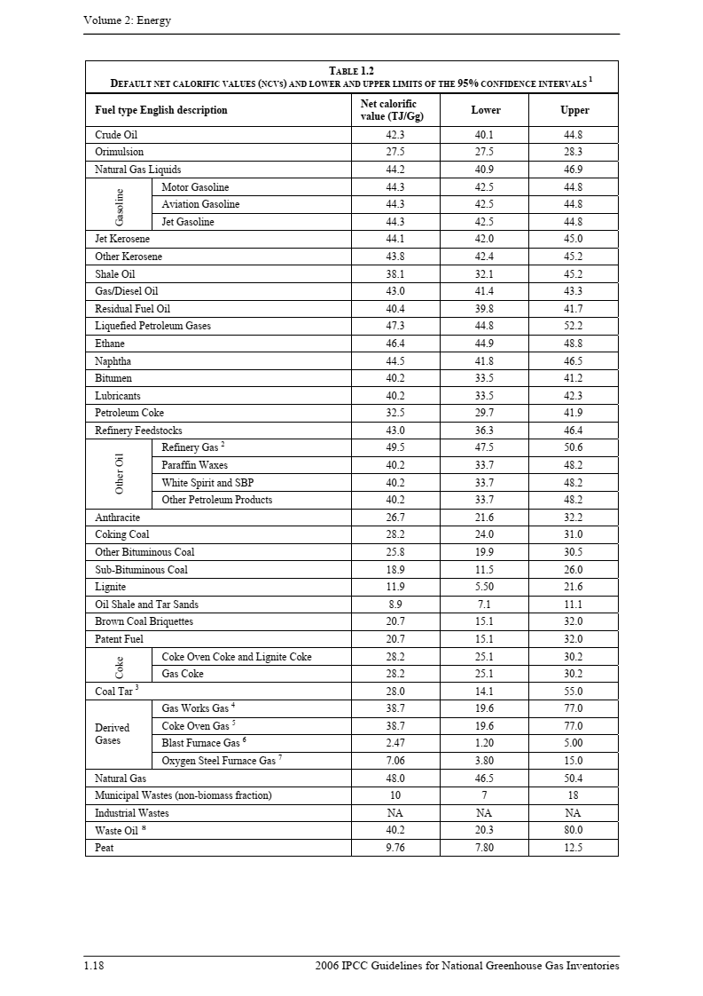
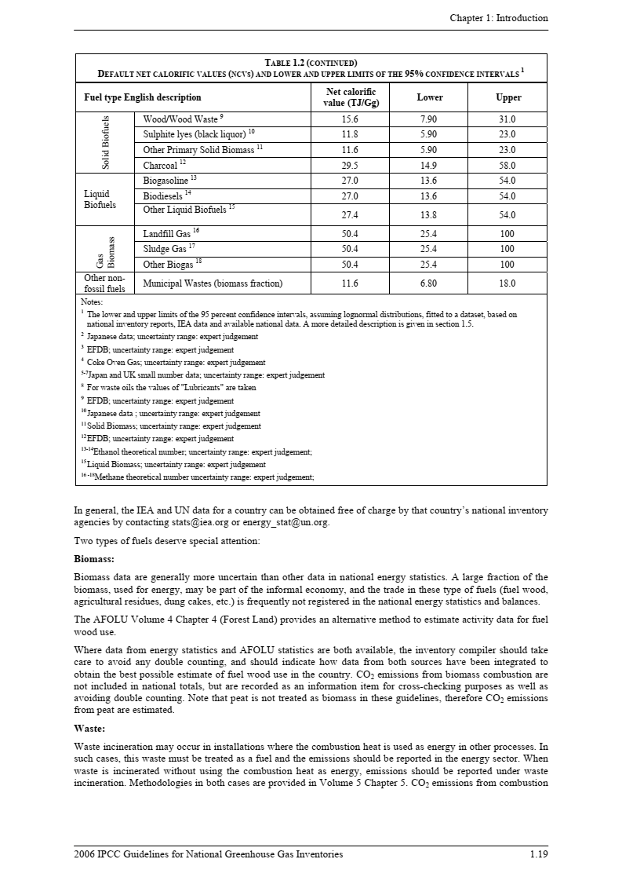

該当する燃料種に赤枠を移動

係数②： 燃料の単位熱量当たりCO2排出係数

採用した値： | 61,600 | kg(CO2)/TJ | ※表中の該当する燃料種のLowerまたはUpperの値を入力（承認済み方法論を参照）。
 | 0.0616 | tCO2/GJ | ※1T=1000G、1tCO2＝1,000kgCO2で換算
出典： IPCC default values at the lower limit in Table 1.4 of Chapter 1 of Vol. 2 of the “2006 IPCC Guidelines for National GHG Inventories”

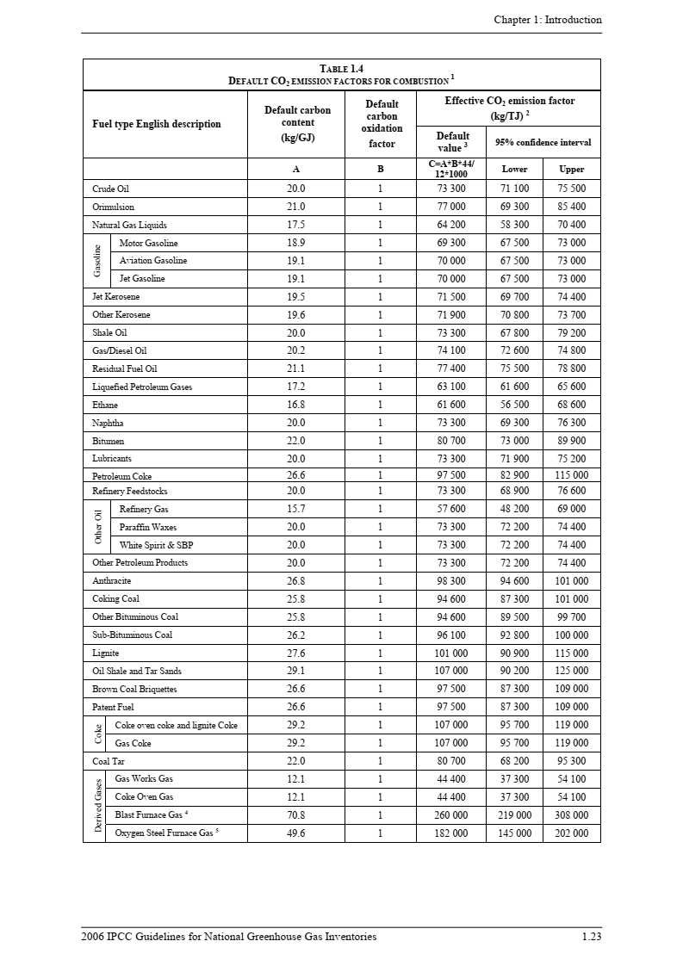
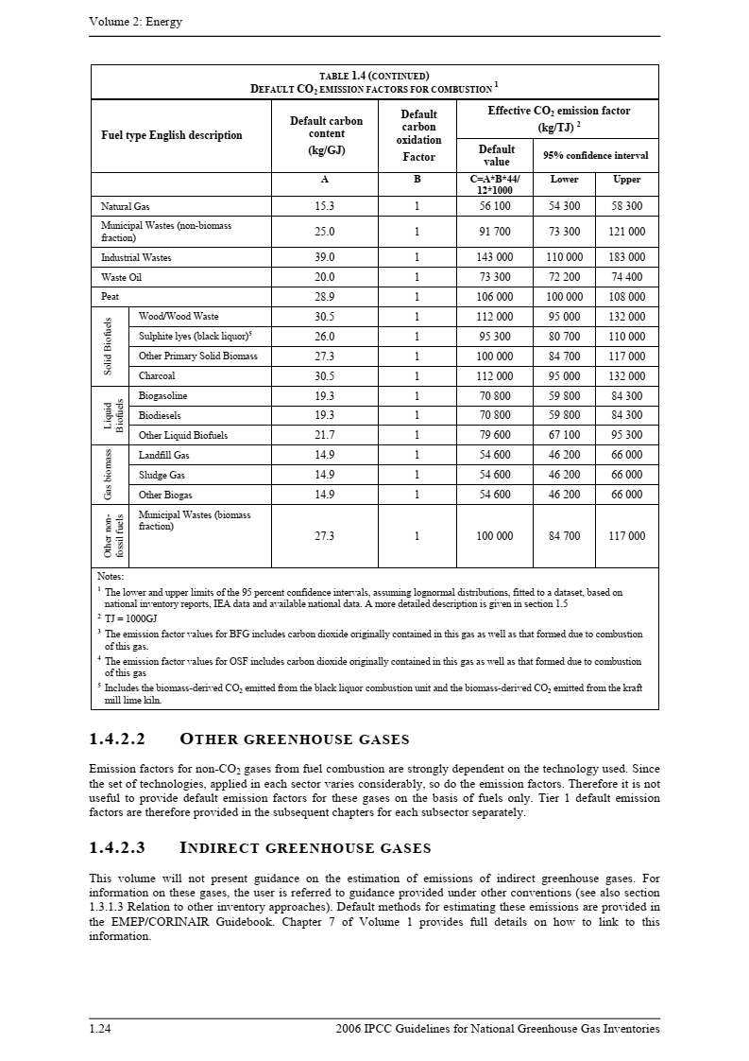

該当する燃料種に赤枠を移動

